CAMILO
TRABAJADOR | CARGO | Altura del Asiento | Profundidad del Asiento | Reposabrazos | Respaldo | Tabla 6: Tabla A | Tabla A + tiempo de uso | Puntuación de la Pantalla | + tiempo de uso | Puntuación del Teléfono | + tiempo de uso | Tabla 10: Tabla B | Puntuación del Mouse | + tiempo de uso | Puntuación del Teclado | + tiempo de uso | Tabla 13: Tabla C | Tabla 14: Tabla D (B - C) | Tabla 15: Tabla E (A - D) | Tabla 1: Riesgo Y Nivel de actuación
FABIO ANDRES CAMILO ACOSTA JARAMILLO | PAI | 1 | 3 | 5 | 3 | 7 | 8 | 2 | 3 | 2 | 1 | 2 | 1 | 2 | 1 | 2 | 2 | 2 | 8 | Muy alto 3 - (Es necesario la actuación cuanto antes)
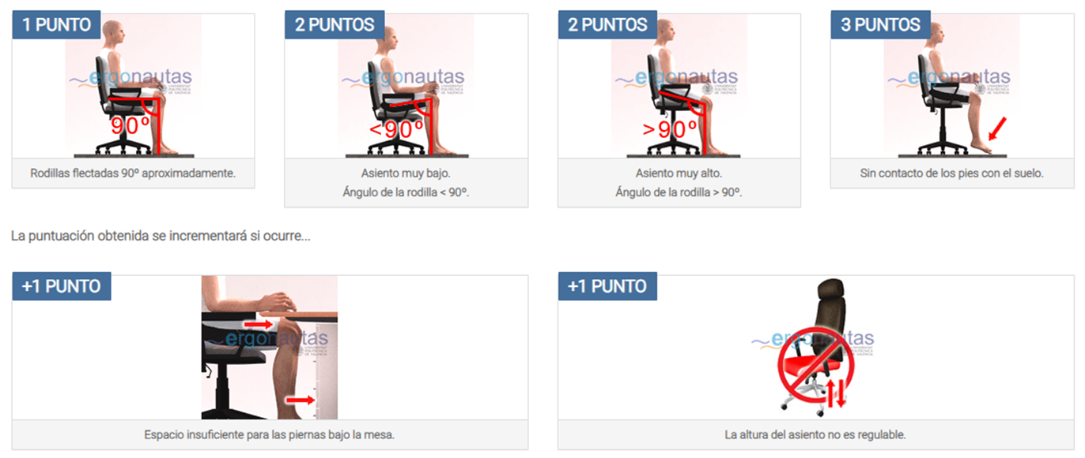 |  |  | 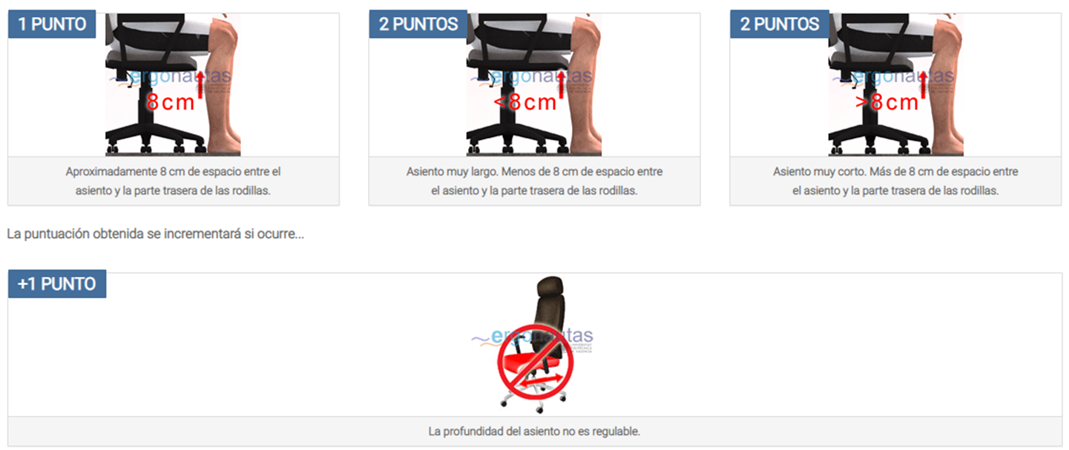 | 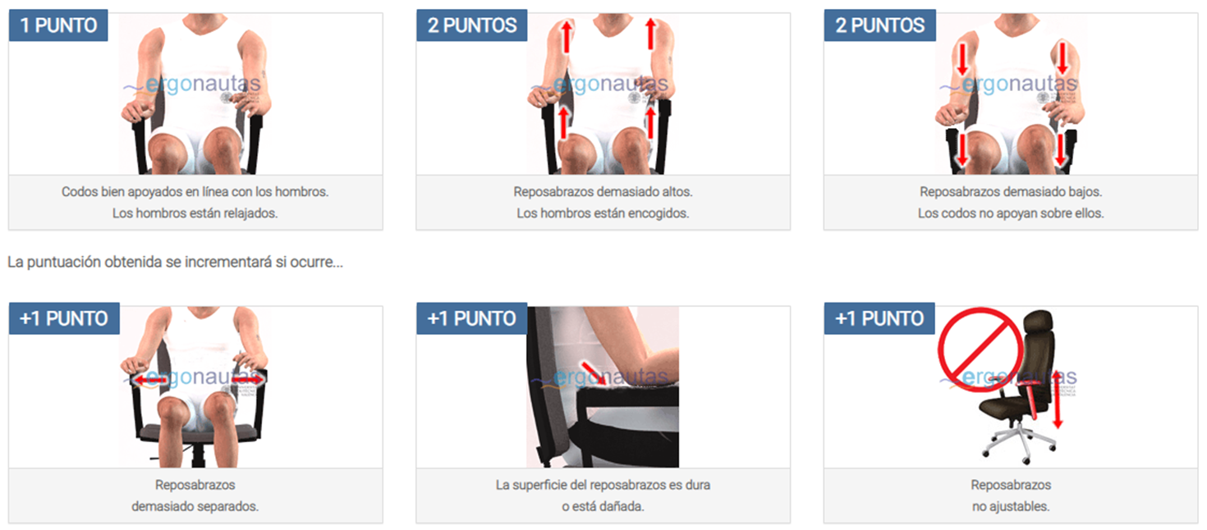 | 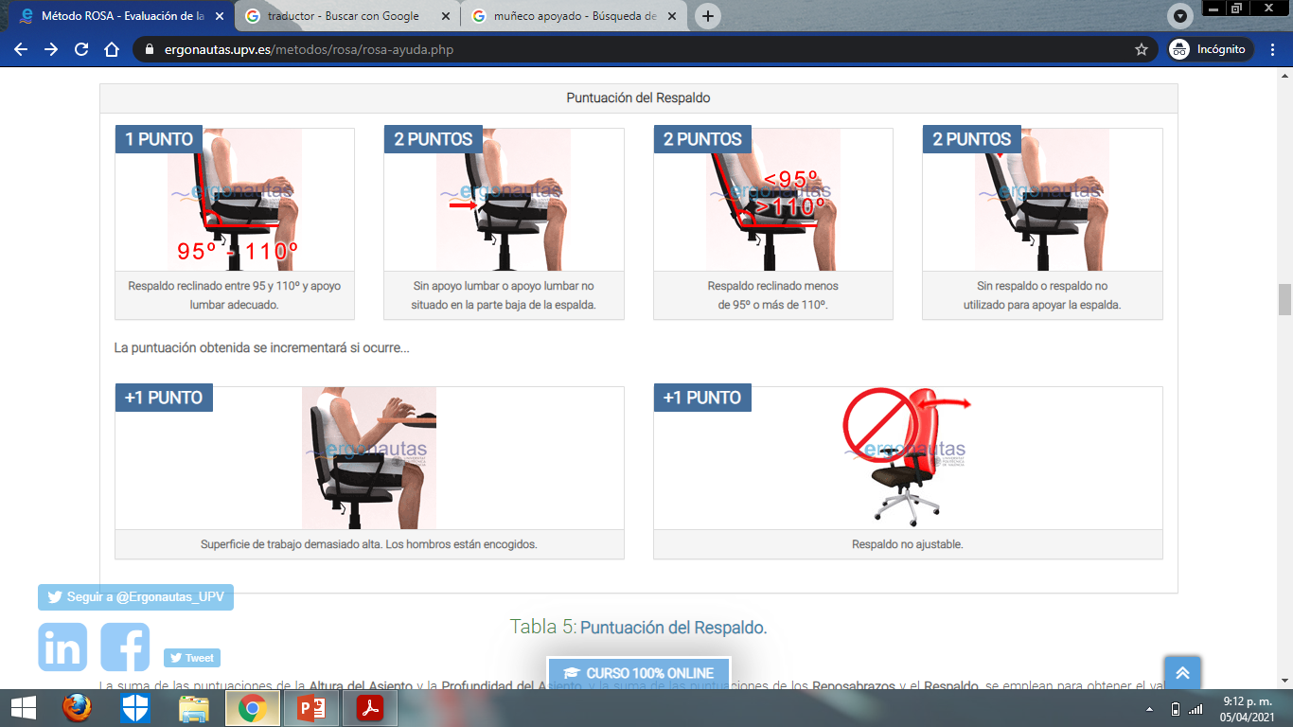 |  |  | 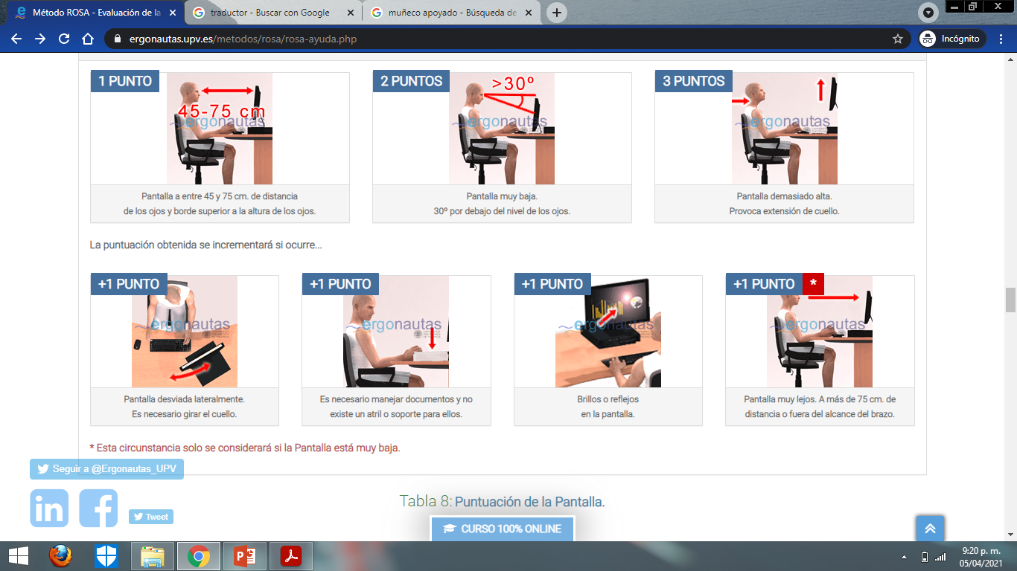 |  | 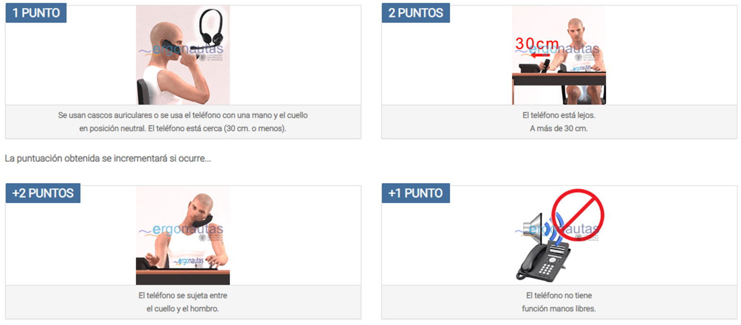 |  |  | 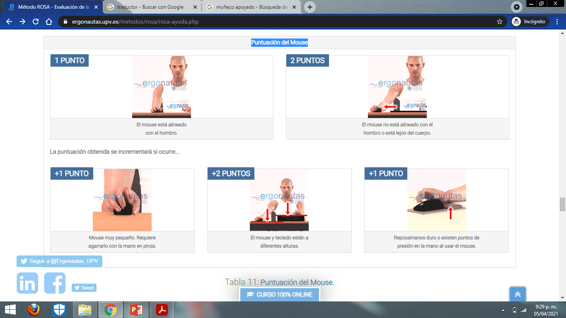 |  |  |  |  |  |  | 
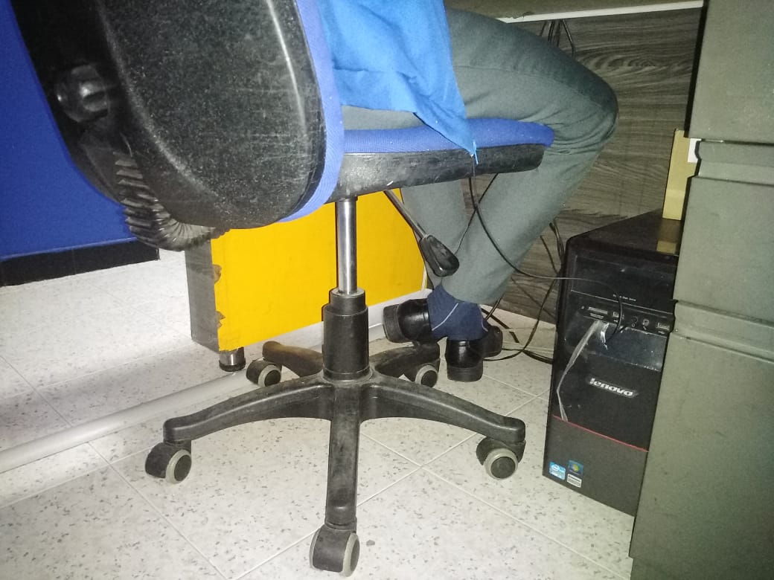 |  |  | 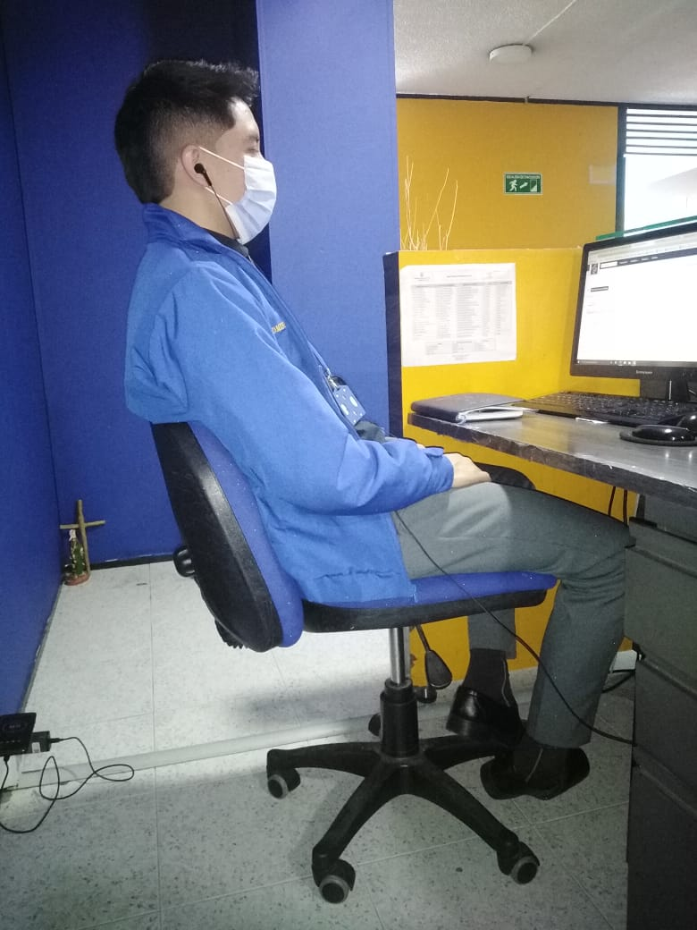 | 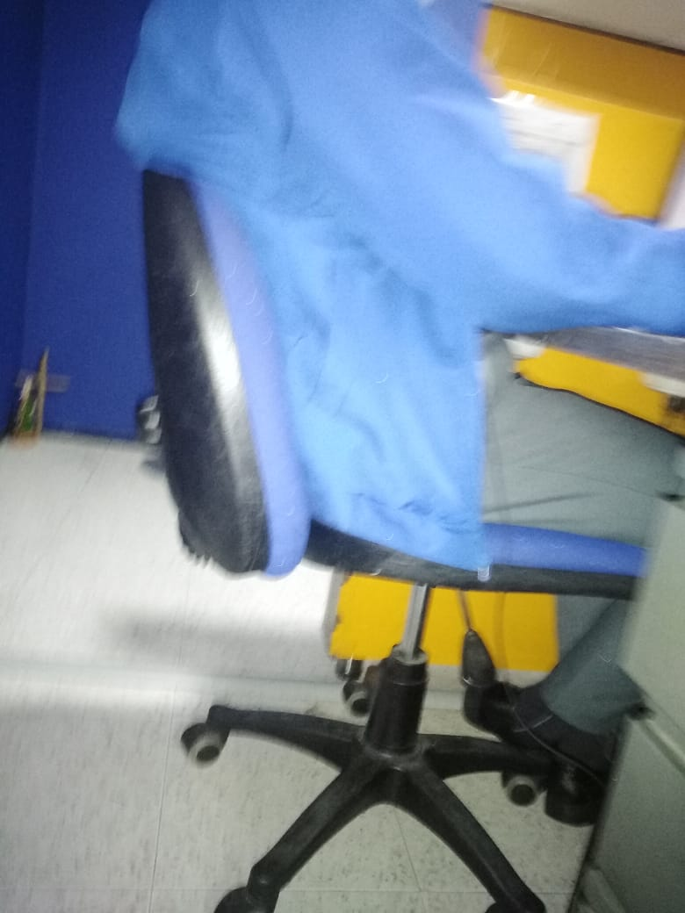 |  |  |  | 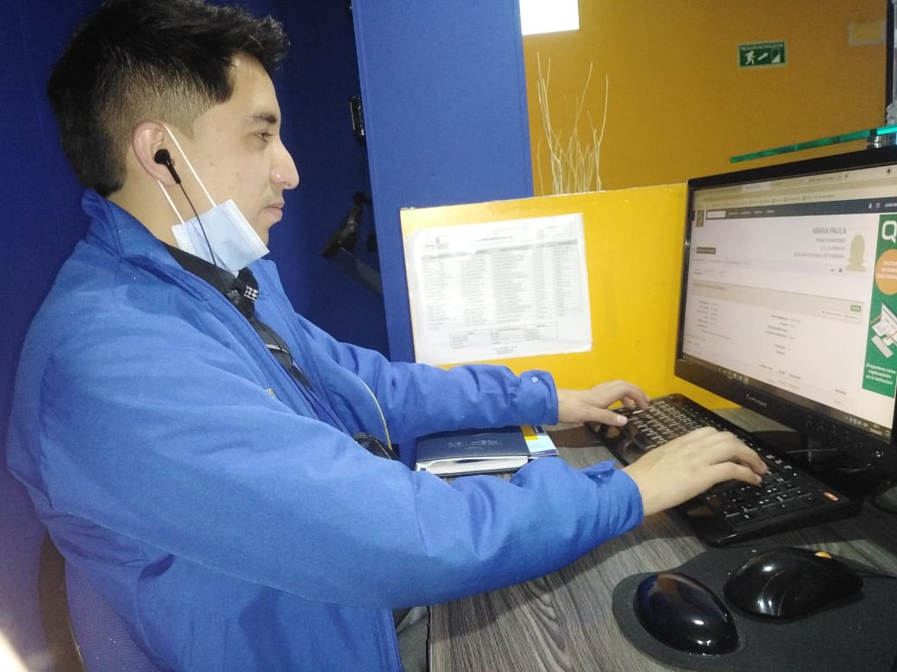 |  | 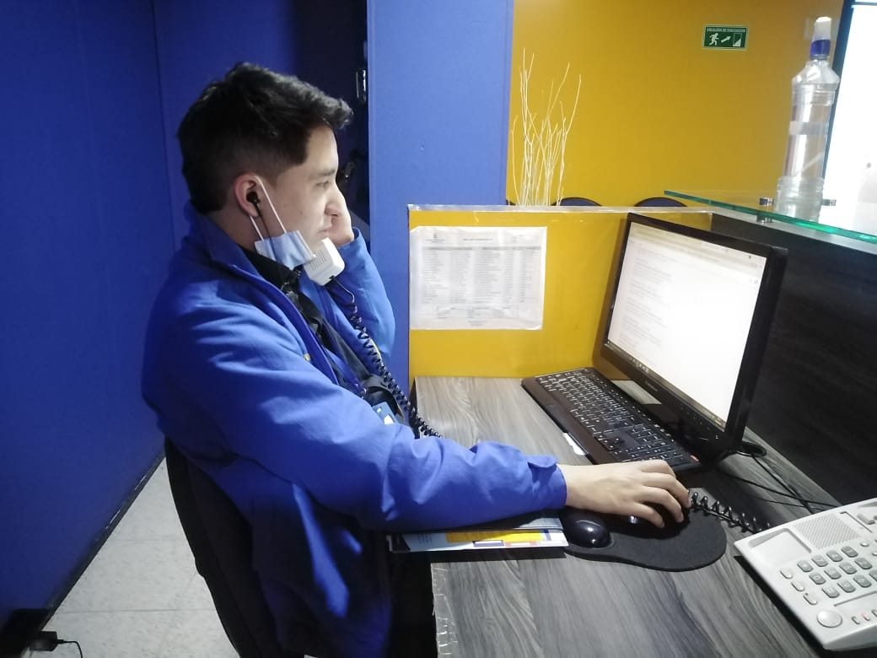 |  |  |  |  | 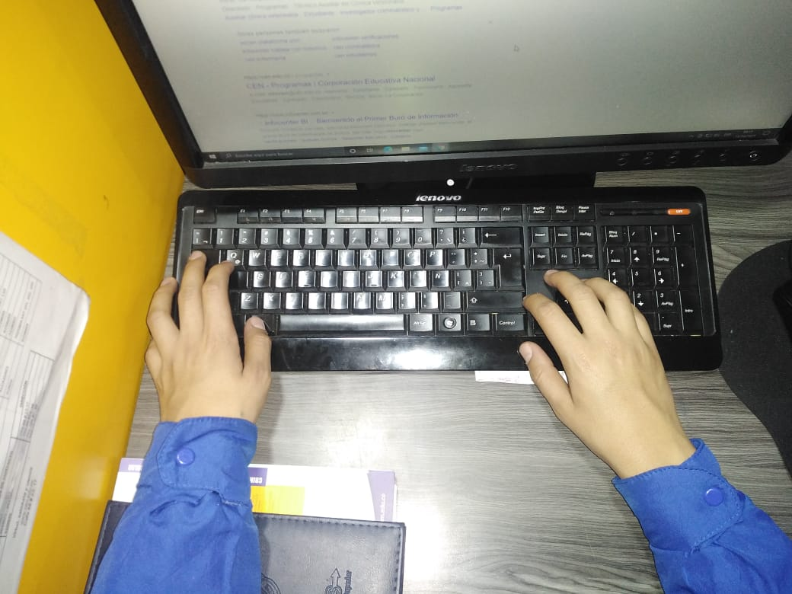

ANGIE
TRABAJADOR | CARGO | Altura del Asiento | Profundidad del Asiento | Reposabrazos | Respaldo | Tabla 6: Tabla A | Tabla A + tiempo de uso | Puntuación de la Pantalla | + tiempo de uso | Puntuación del Teléfono | + tiempo de uso | Tabla 10: Tabla B | Puntuación del Mouse | + tiempo de uso | Puntuación del Teclado | + tiempo de uso | Tabla 13: Tabla C | Tabla 14: Tabla D (B - C) | Tabla 15: Tabla E (A - D) | Tabla 1: Riesgo Y Nivel de actuación
ANGIE CAROLINA SILVA JIMENEZ | PAI | 1 | 3 | 5 | 2 | 6 | 7 | 1 | 2 | 1 | 1 | 2 | 2 | 3 | 1 | 2 | 3 | 2 | 8 | Muy alto 3 - (Es necesario la actuación cuanto antes)

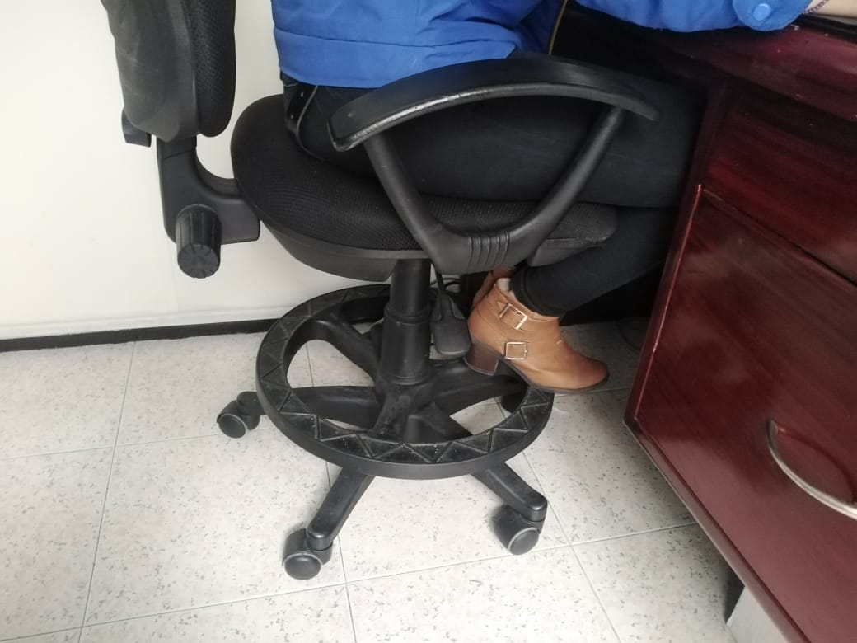 |  |  |  |  | 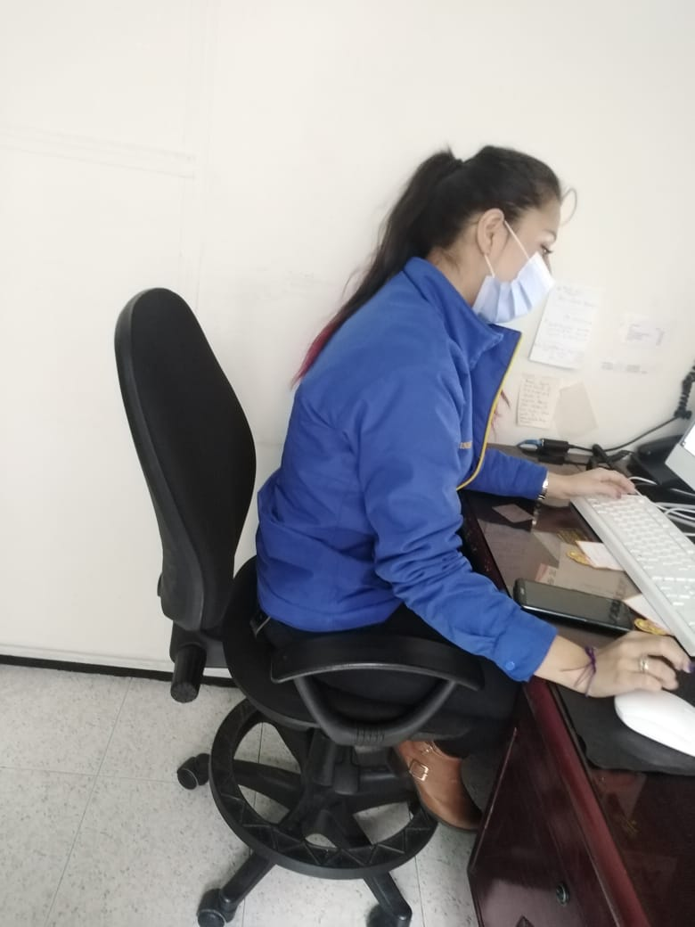 |  |  | 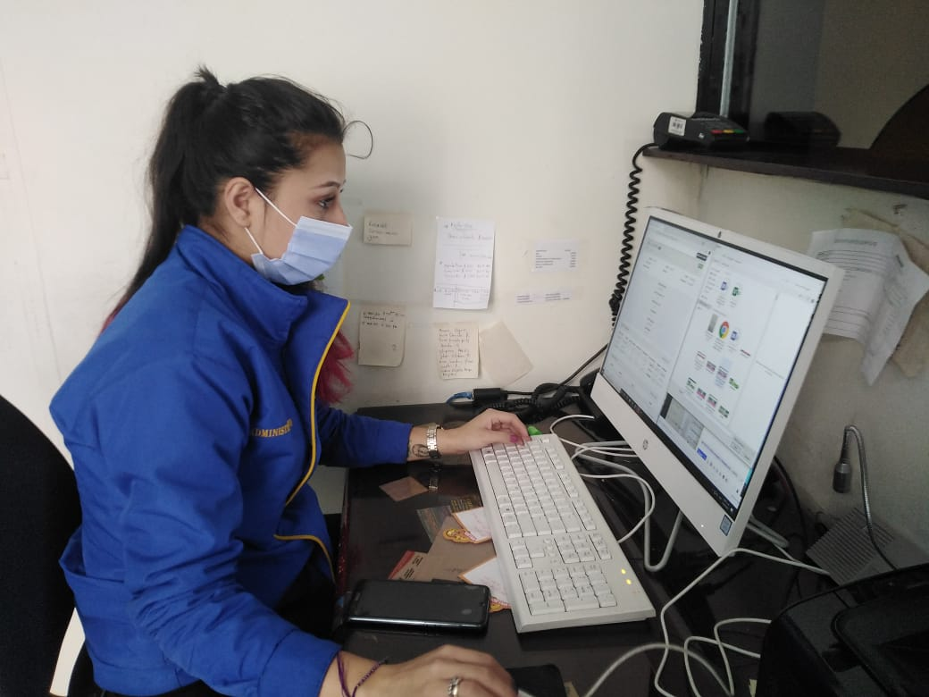 |  | 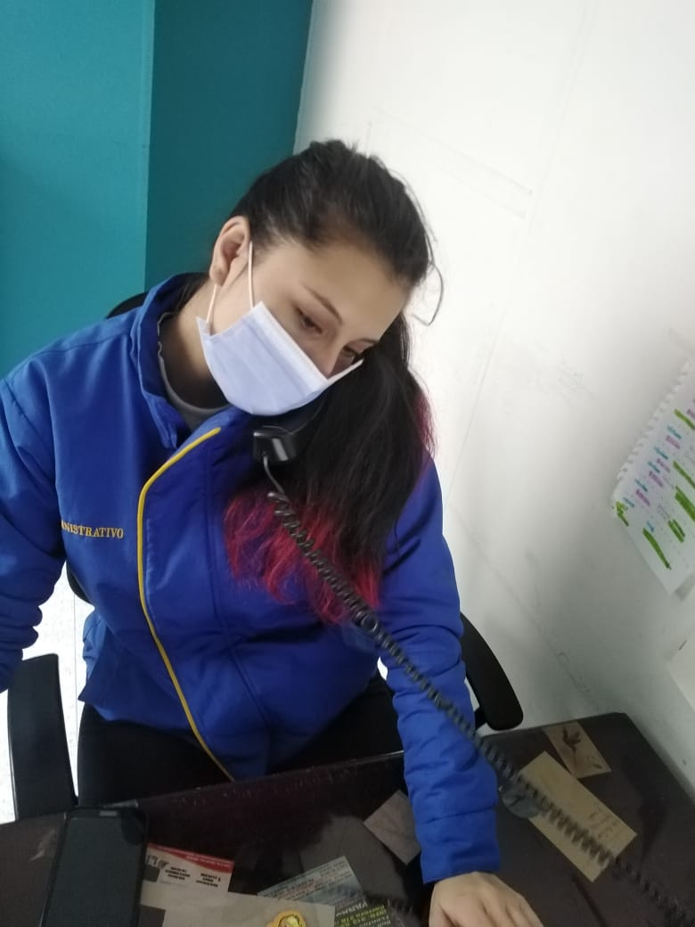 |  |  | 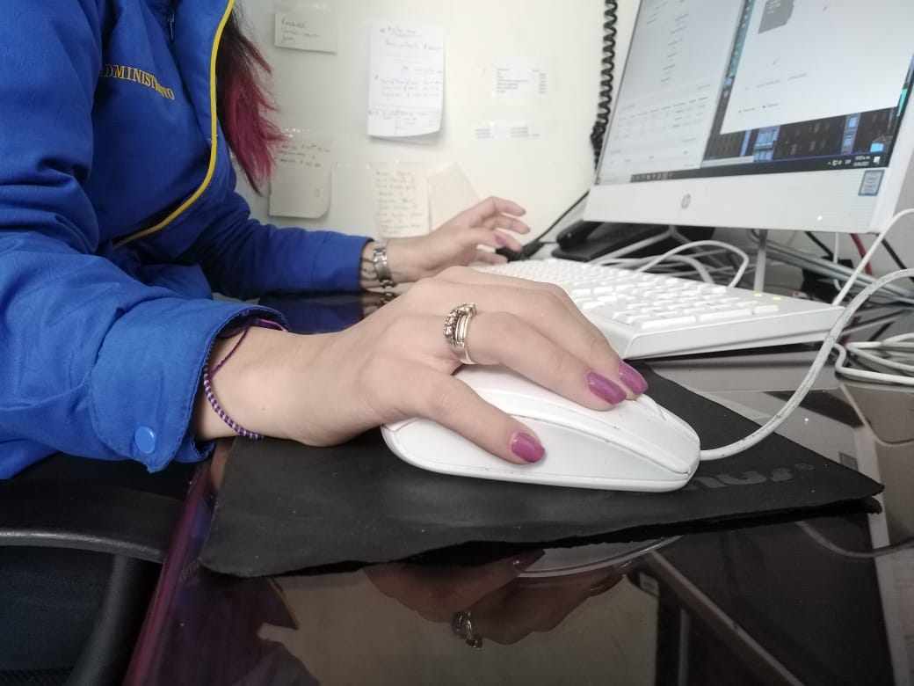 |  | 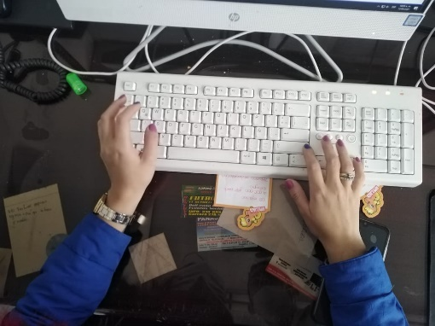

FABIAN
TRABAJADOR | CARGO | Altura del Asiento | Profundidad del Asiento | Reposabrazos | Respaldo | Tabla 6: Tabla A | Tabla A + tiempo de uso | Puntuación de la Pantalla | + tiempo de uso | Puntuación del Teléfono | + tiempo de uso | Tabla 10: Tabla B | Puntuación del Mouse | + tiempo de uso | Puntuación del Teclado | + tiempo de uso | Tabla 13: Tabla C | Tabla 14: Tabla D (B - C) | Tabla 15: Tabla E (A - D) | Tabla 1: Riesgo Y Nivel de actuación
FABIAN LEGUIZAMO PUCHE | GESTIÓN HUMANA | 3 | 3 | 1 | 2 | 5 | 5 | 2 | 2 | 1 | 0 | 1 | 1 | 1 | 1 | 1 | 1 | 1 | 5 | Alto 2 - (Es necesario la actuación)

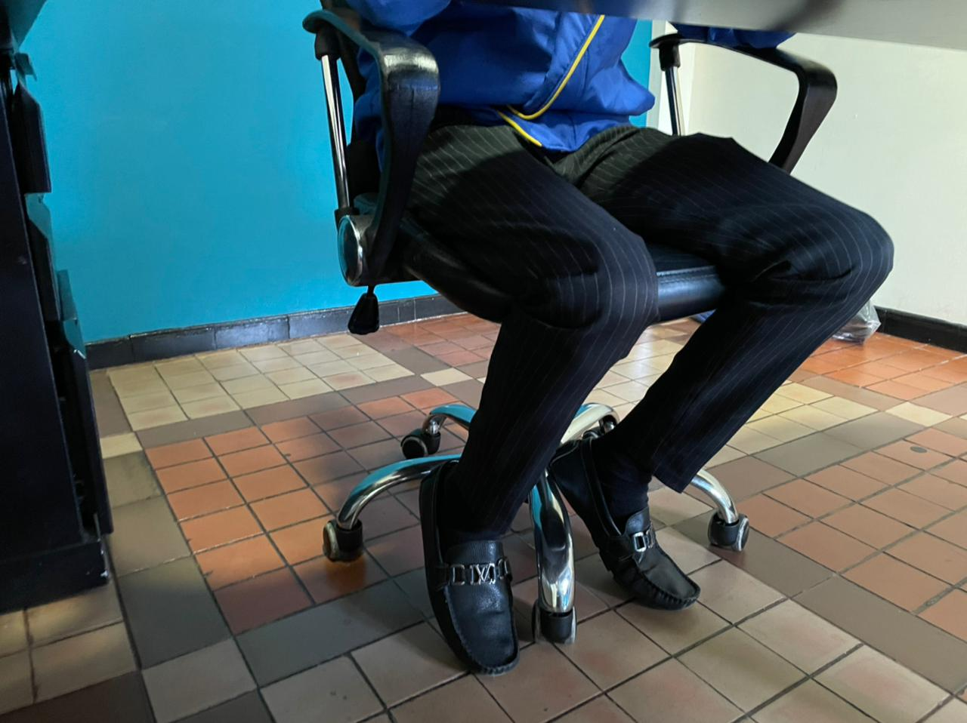 |  |  | 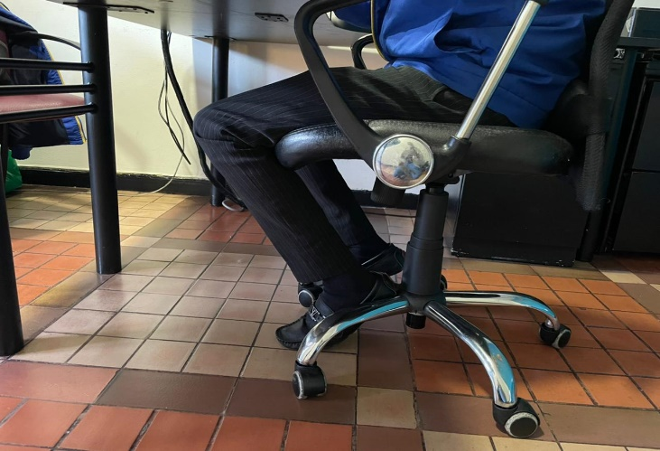 | 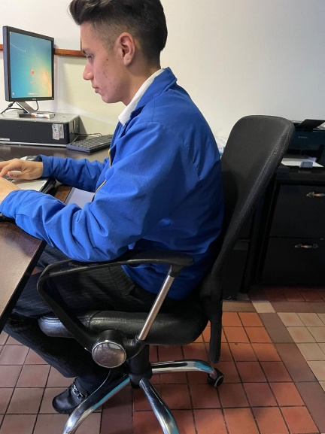 |  |  |  | 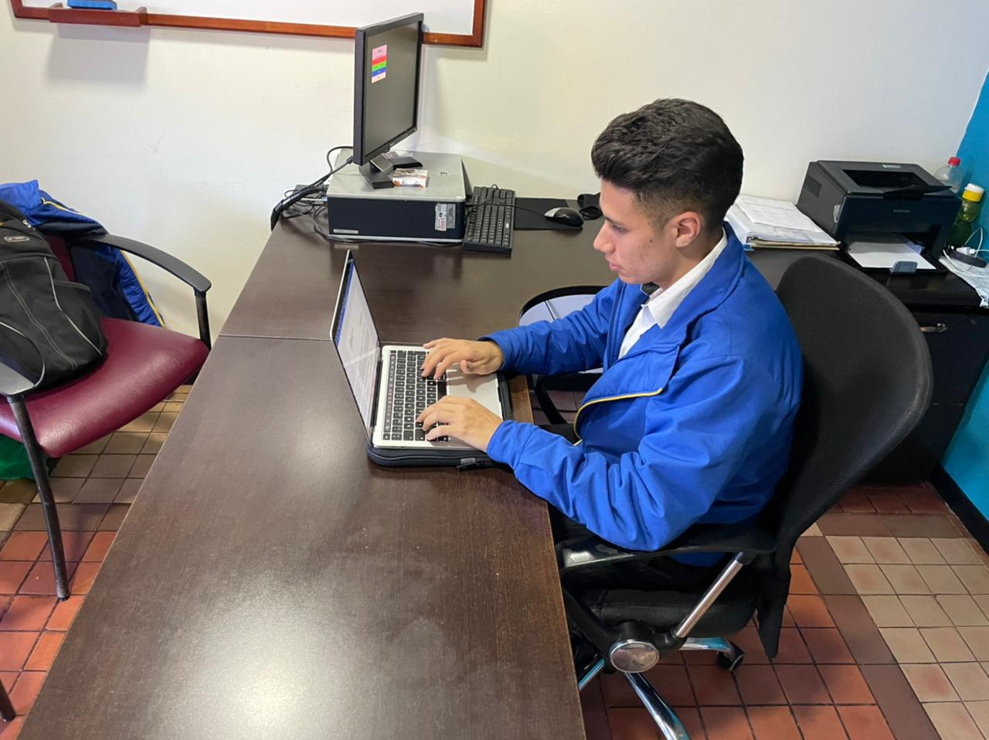 |  | NA |  |  | 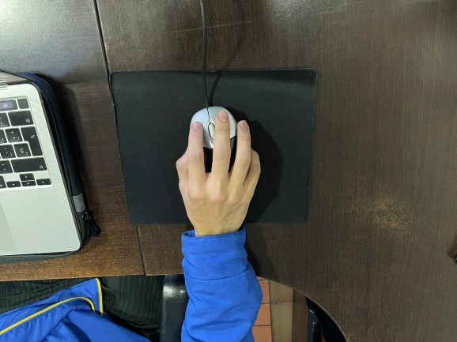 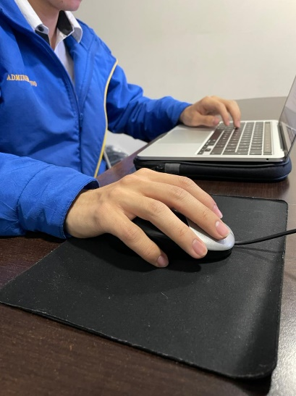 |  | 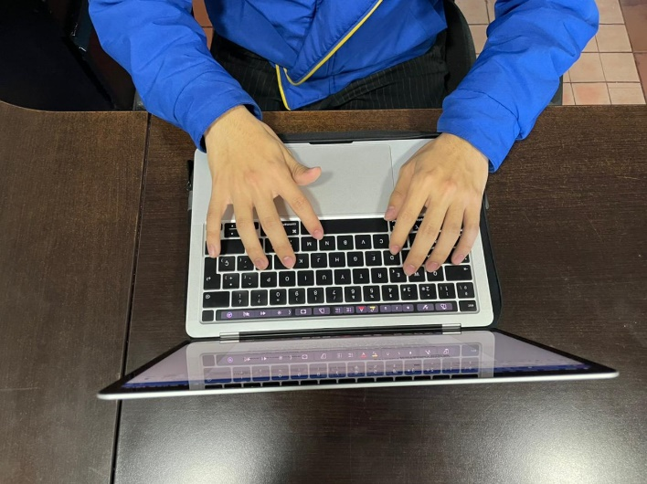

JUAN
TRABAJADOR | CARGO | Altura del Asiento | Profundidad del Asiento | Reposabrazos | Respaldo | Tabla 6: Tabla A | Tabla A + tiempo de uso | Puntuación de la Pantalla | + tiempo de uso | Puntuación del Teléfono | + tiempo de uso | Tabla 10: Tabla B | Puntuación del Mouse | + tiempo de uso | Puntuación del Teclado | + tiempo de uso | Tabla 13: Tabla C | Tabla 14: Tabla D (B - C) | Tabla 15: Tabla E (A - D) | Tabla 1: Riesgo Y Nivel de actuación
JUAN MANUEL PUCHE CHACON | REGISTRO Y CONTROL ACADEMICO | 2 | 3 | 2 | 2 | 4 | 5 | 2 | 3 | 1 | 0 | 3 | 1 | 2 | 2 | 3 | 3 | 3 | 5 | Alto 2 - (Es necesario la actuación)

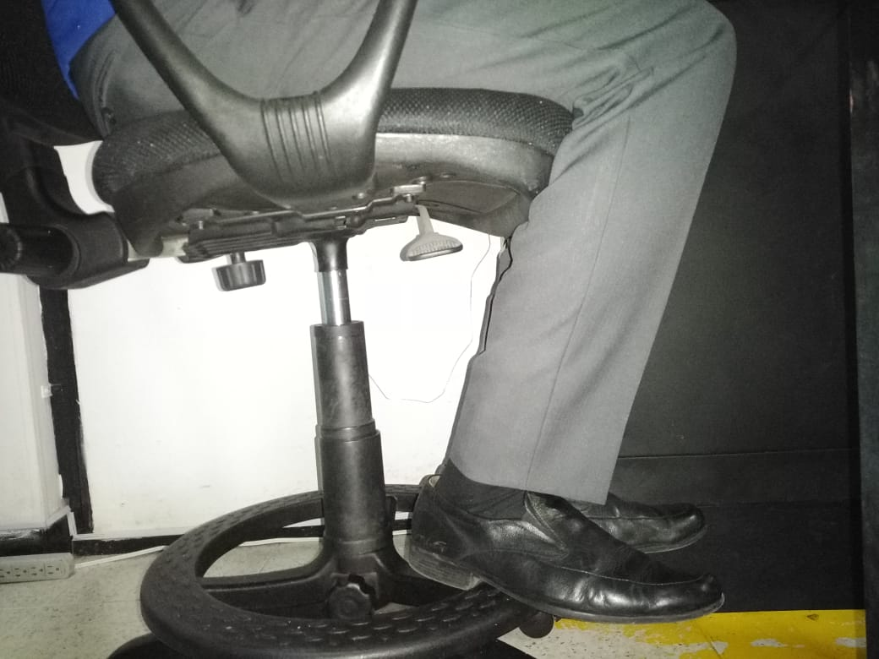 |  |  |  | 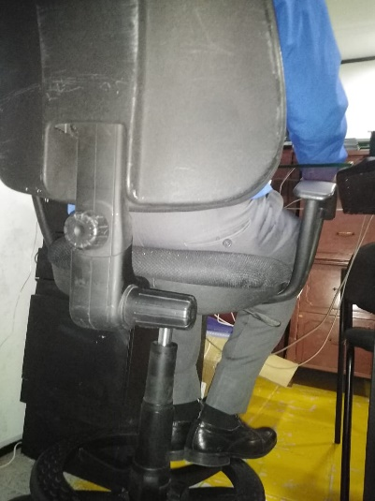 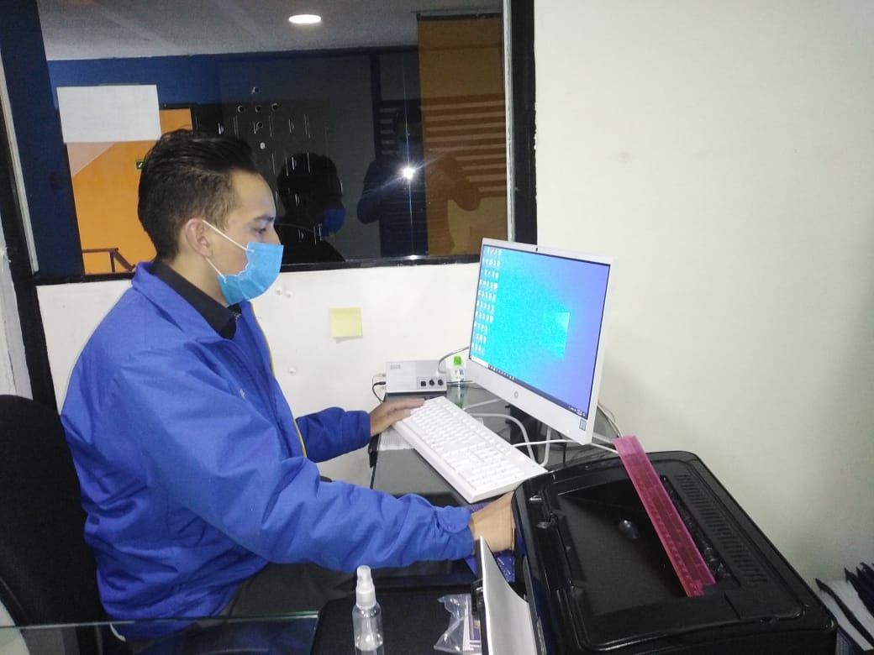 |  |  |  |  |  | NA |  |  | 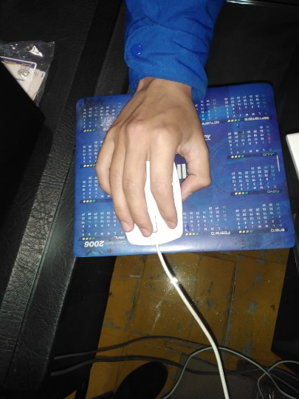 |  | 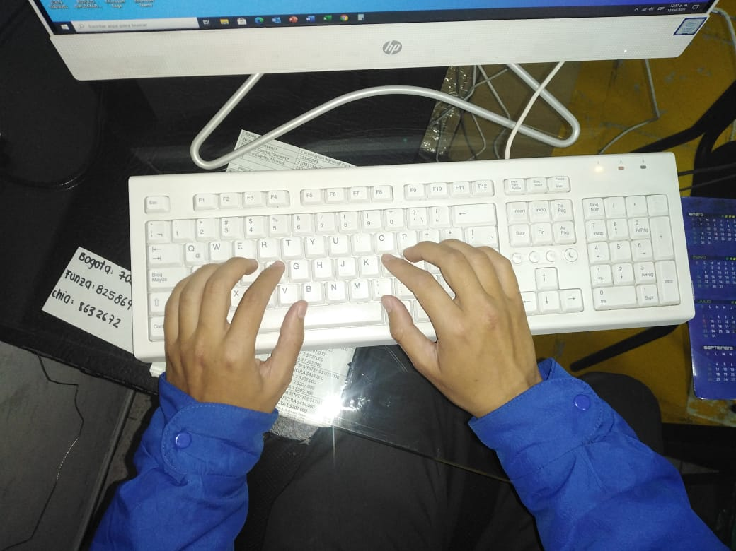

CAROLINA
TRABAJADOR | CARGO | Altura del Asiento | Profundidad del Asiento | Reposabrazos | Respaldo | Tabla 6: Tabla A | Tabla A + tiempo de uso | Puntuación de la Pantalla | + tiempo de uso | Puntuación del Teléfono | + tiempo de uso | Tabla 10: Tabla B | Puntuación del Mouse | + tiempo de uso | Puntuación del Teclado | + tiempo de uso | Tabla 13: Tabla C | Tabla 14: Tabla D (B - C) | Tabla 15: Tabla E (A - D) | Tabla 1: Riesgo Y Nivel de actuación
ANGIE CAROLINA SILVA JIMENEZ | COORDINACIÓN | 2 | 3 | 5 | 2 | 7 | 7 | 2 | 2 | 2 | 1 | 2 | 1 | 1 | 1 | 1 | 1 | 2 | 7 | Muy alto 3 - (Es necesario la actuación cuanto antes)

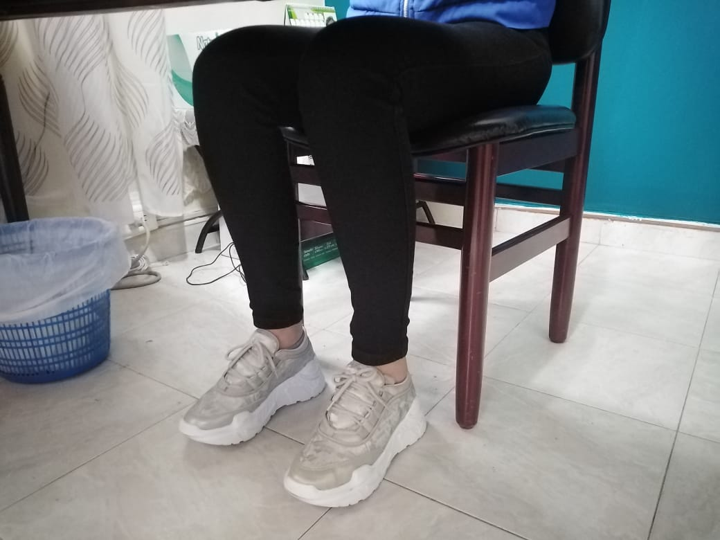 |  |  |  | 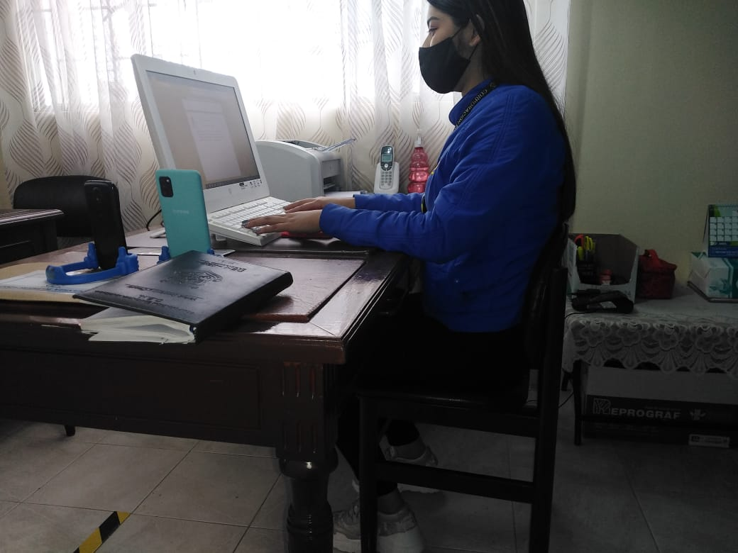 | 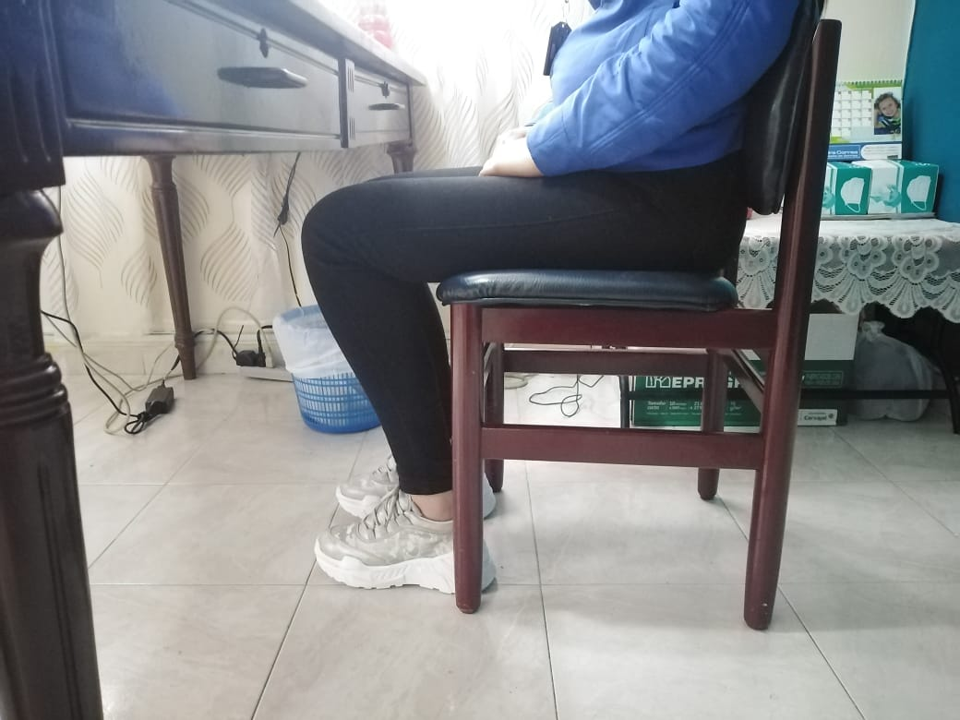 |  |  |  |  | 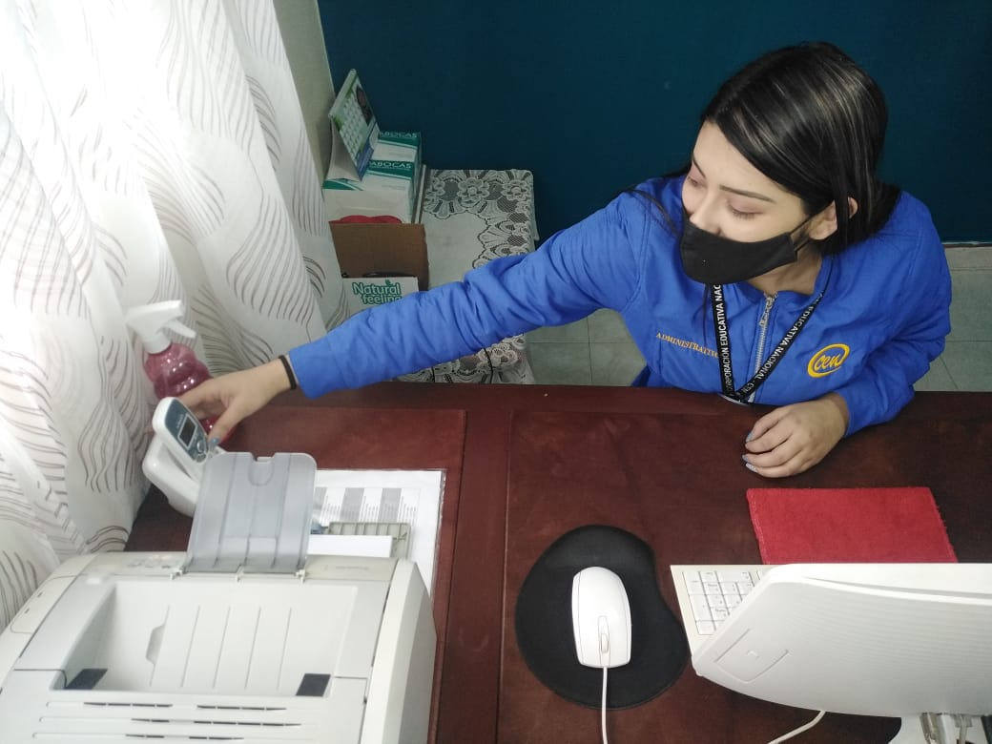 |  |  | 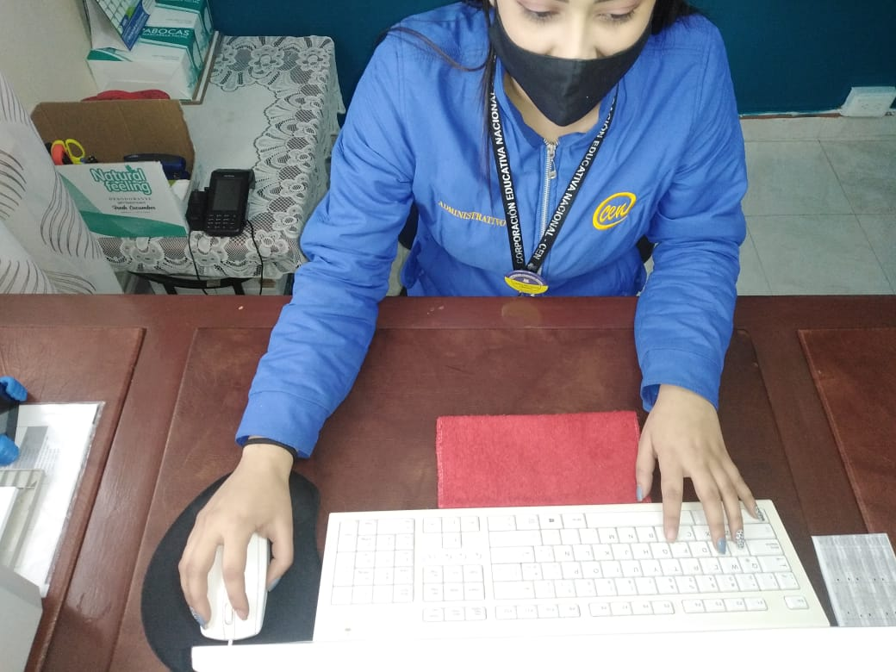 |  | 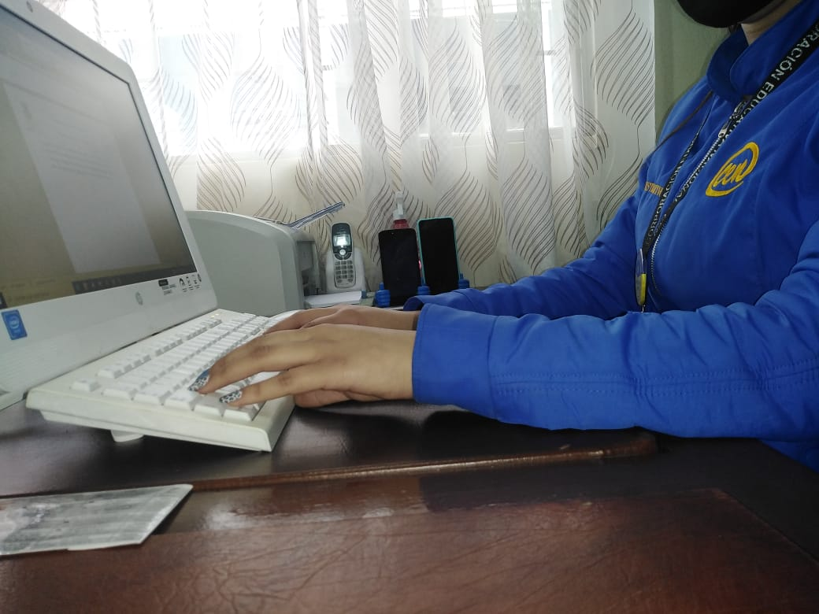 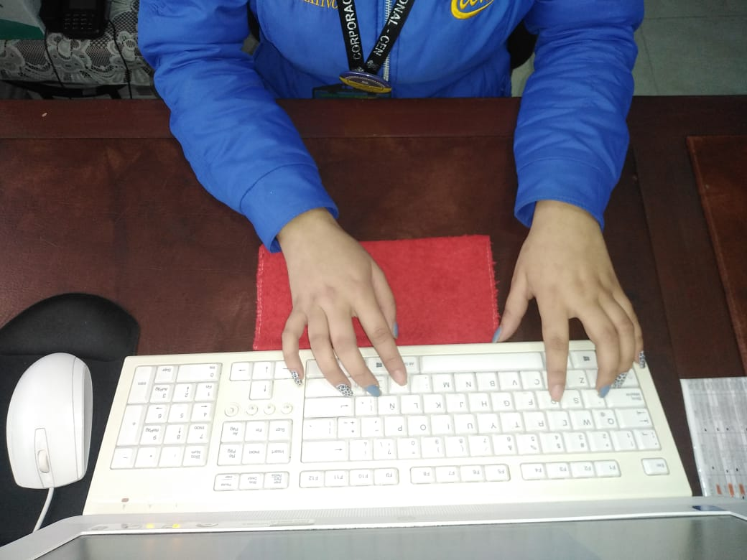

MARINA
TRABAJADOR | CARGO | Altura del Asiento | Profundidad del Asiento | Reposabrazos | Respaldo | Tabla 6: Tabla A | Tabla A + tiempo de uso | Puntuación de la Pantalla | + tiempo de uso | Puntuación del Teléfono | + tiempo de uso | Tabla 10: Tabla B | Puntuación del Mouse | + tiempo de uso | Puntuación del Teclado | + tiempo de uso | Tabla 13: Tabla C | Tabla 14: Tabla D (B - C) | Tabla 15: Tabla E (A - D) | Tabla 1: Riesgo Y Nivel de actuación
LUZ MARINA CHACON ZAMORA | PAI | 3 | 2 | 5 | 1 | 5 | 4 | 2 | 1 | 2 | 1 | 1 | 1 | 0 | 3 | 2 | 1 | 1 | 5 | Alto 2 - (Es necesario la actuación)

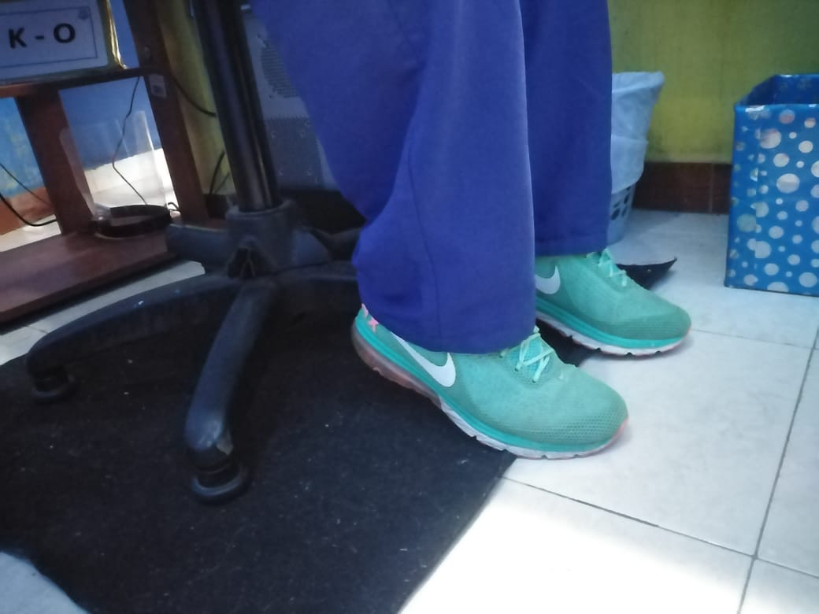 |  |  | 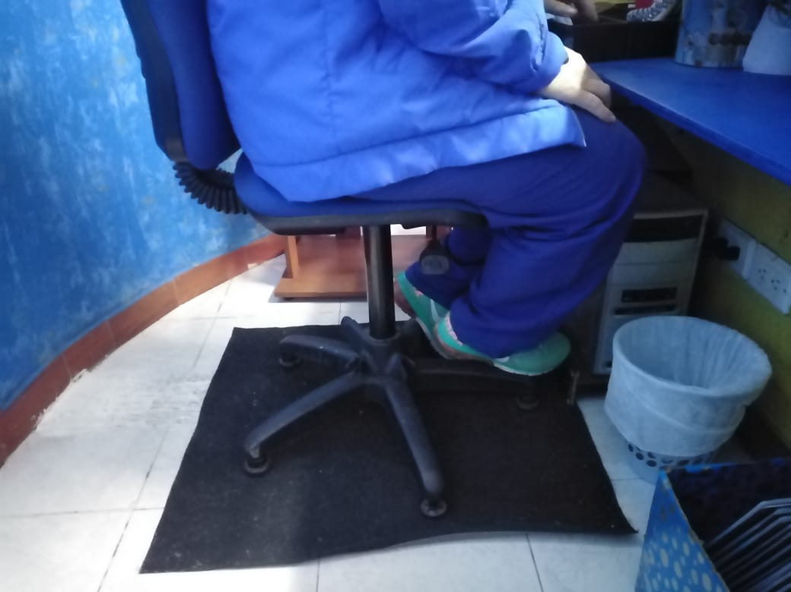 |  | 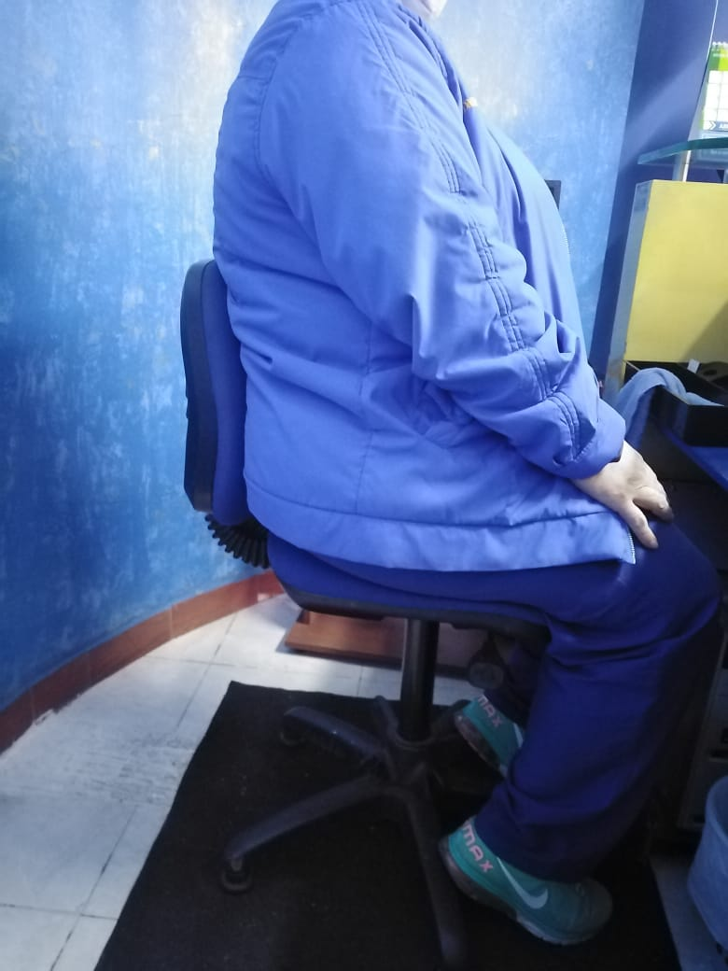 |  |  | 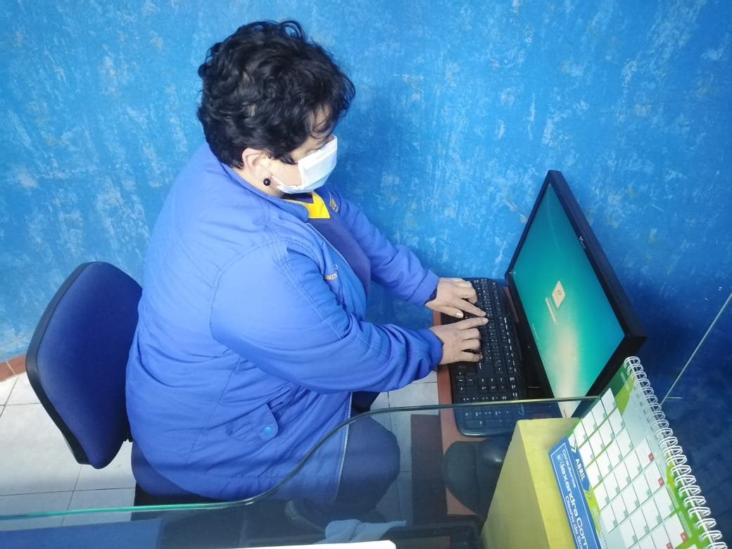 |  | 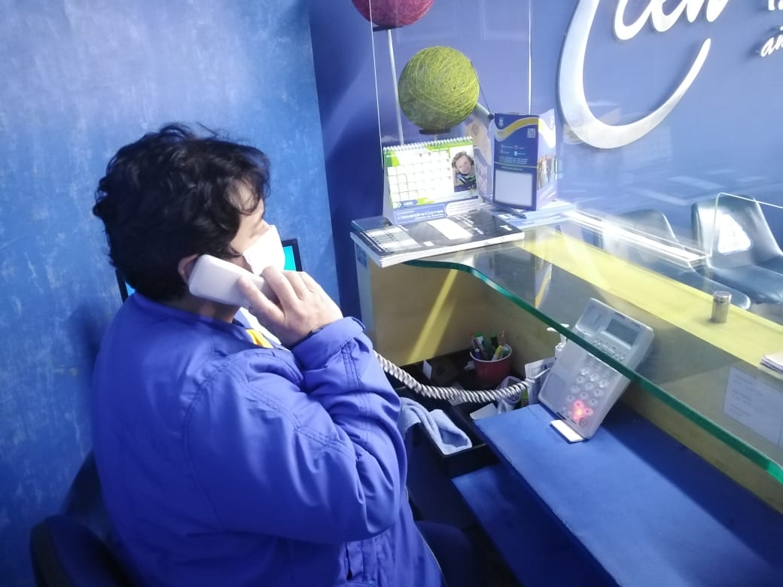 |  |  | 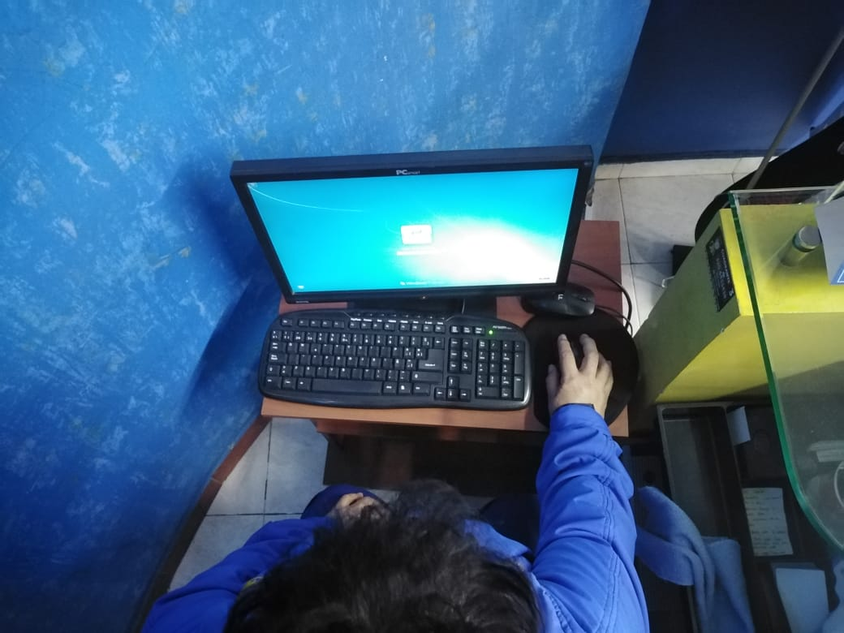 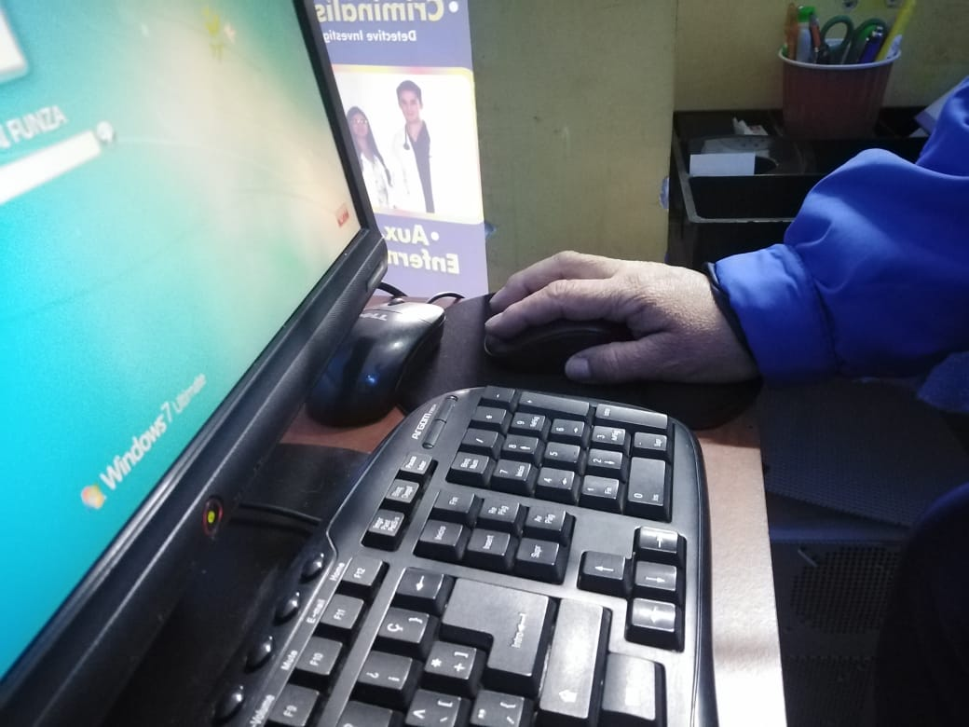 |  | 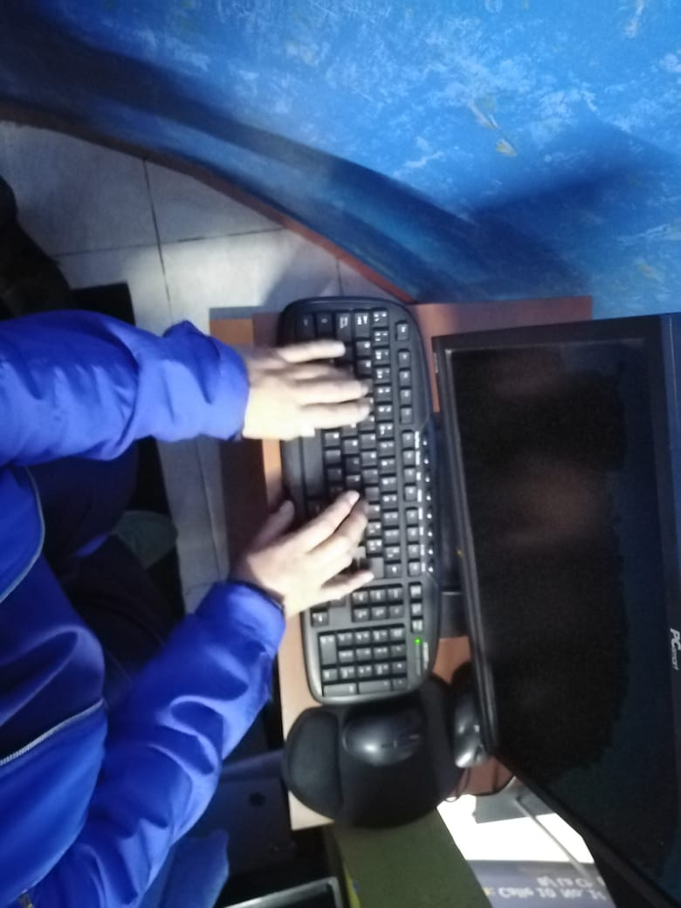

LISETH
TRABAJADOR | CARGO | Altura del Asiento | Profundidad del Asiento | Reposabrazos | Respaldo | Tabla 6: Tabla A | Tabla A + tiempo de uso | Puntuación de la Pantalla | + tiempo de uso | Puntuación del Teléfono | + tiempo de uso | Tabla 10: Tabla B | Puntuación del Mouse | + tiempo de uso | Puntuación del Teclado | + tiempo de uso | Tabla 13: Tabla C | Tabla 14: Tabla D (B - C) | Tabla 15: Tabla E (A - D) | Tabla 1: Riesgo Y Nivel de actuación
LUZ MARINA CHACON ZAMORA | PAI | 2 | 3 | 5 | 3 | 8 | 7 | 1 | 0 | 1 | 0 | 1 | 1 | 0 | 2 | 1 | 1 | 1 | 8 | Muy alto 3 - (Es necesario la actuación cuanto antes)

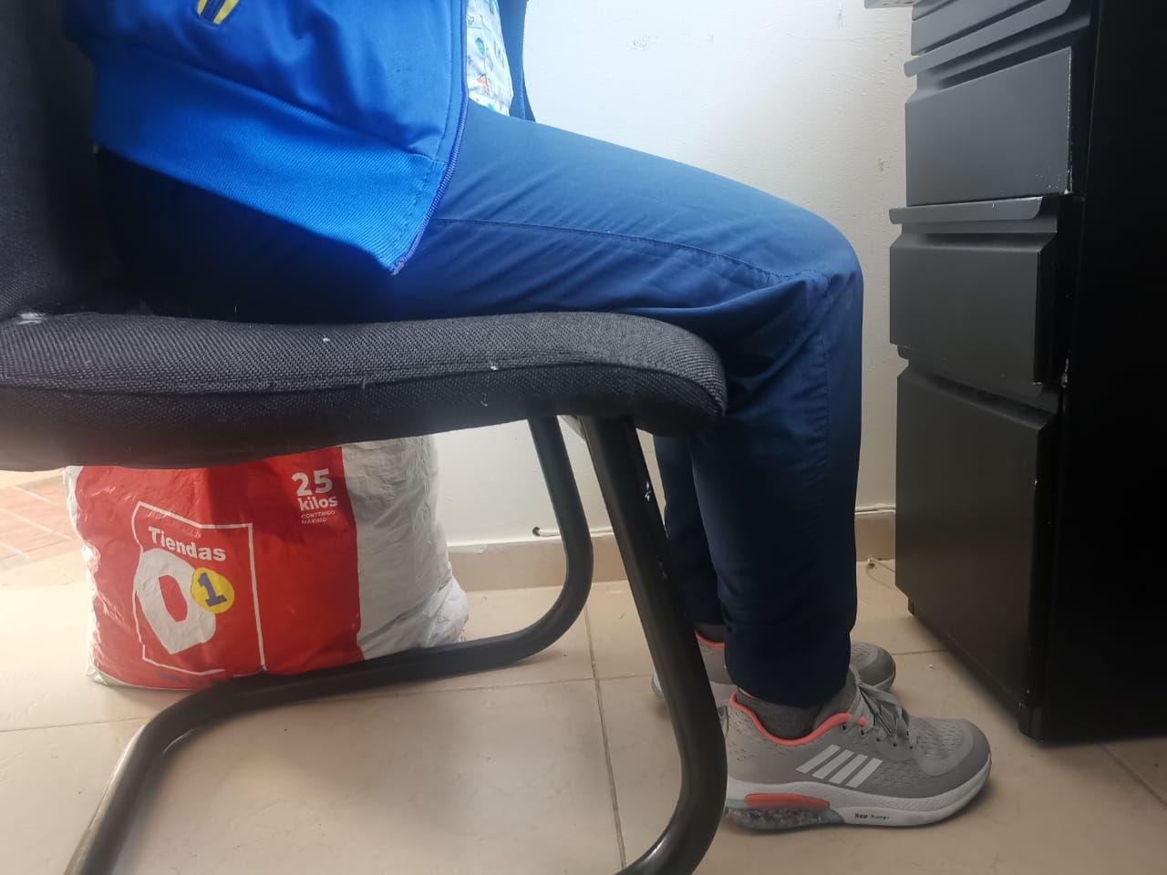 |  |  | 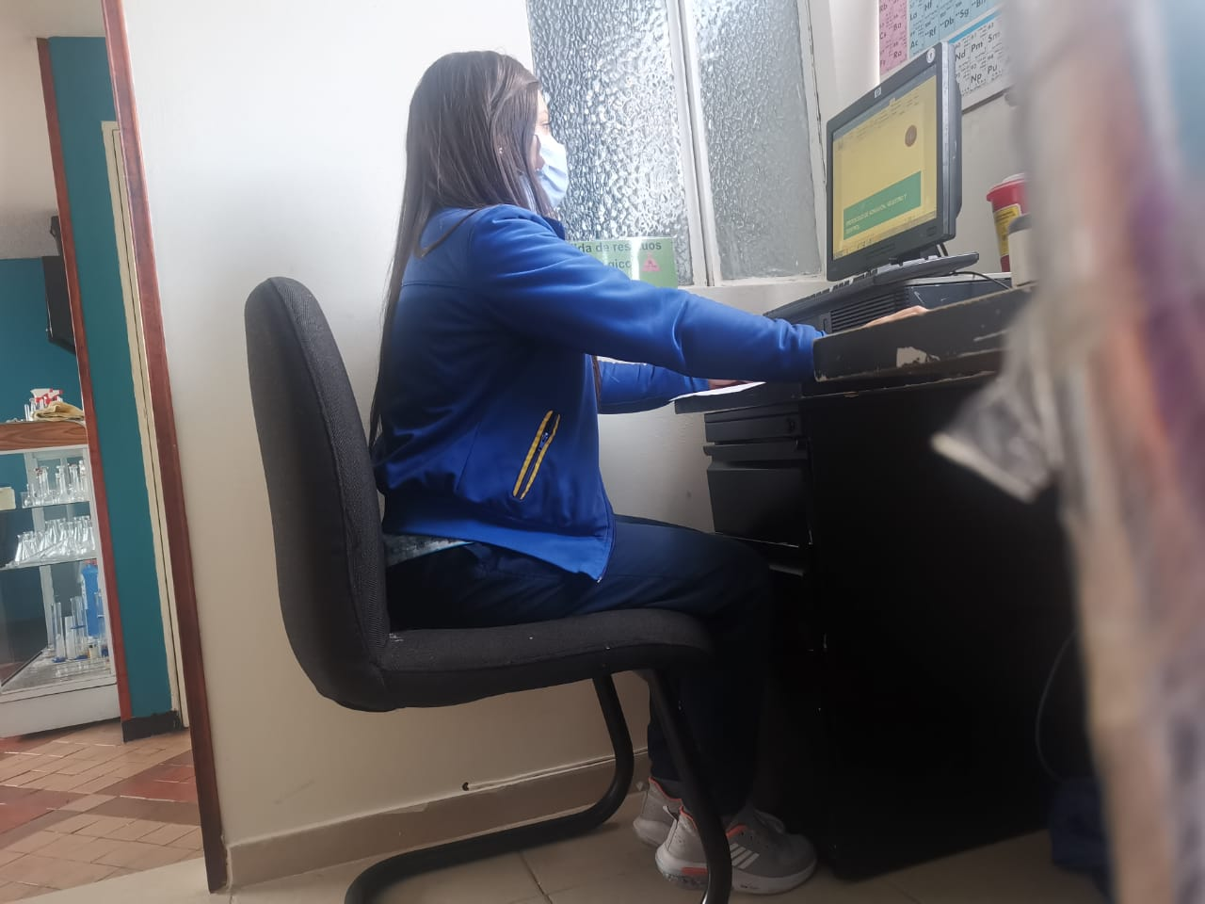 |  |  |  |  | 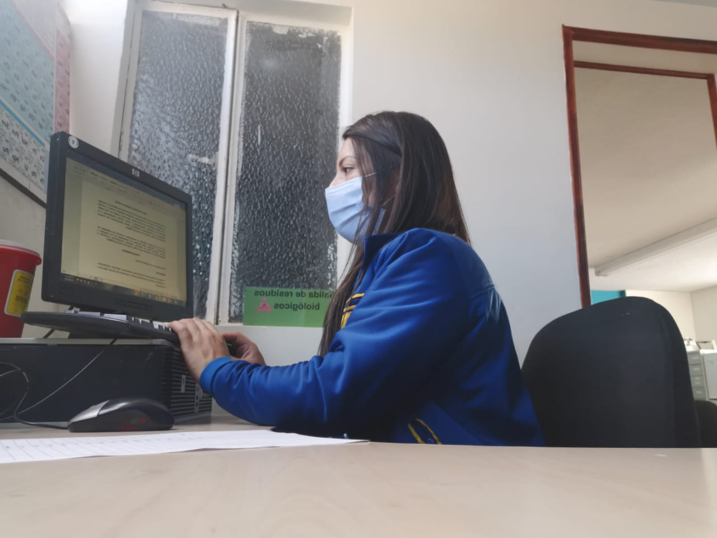 |  | 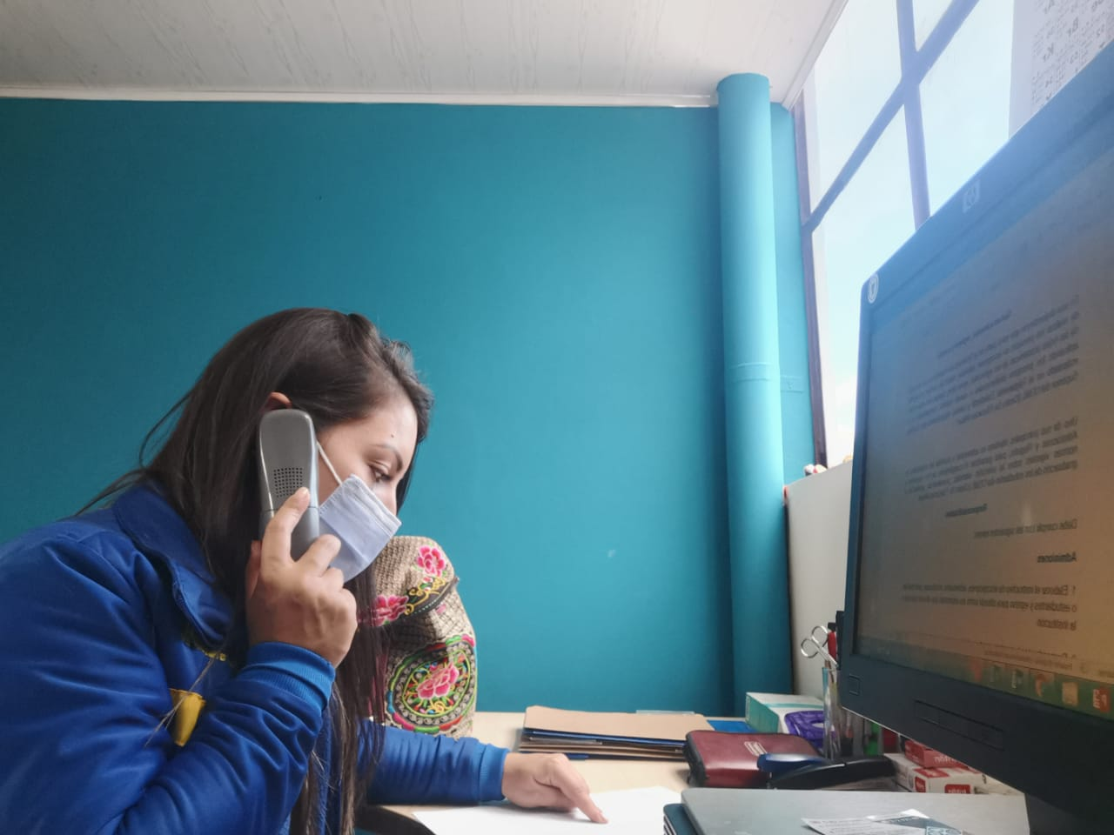 |  |  |  |  | 

